111年
新竹市北區北門國小 111學年度 新生服裝選購通知單
各位新生家長您好 :
為方便家長選購新生服裝，特訂於下列 時段在學校現場設攤供家長 自由選購。

一、新生家長座談日 8月20日 ( 六 ) 早上 9:00 ~ 11:30 在特教大樓的一樓川堂
二、新生開學日 8月30日 ( 一 ) 早上 8:30 ~ 11:00 在特教大樓的一樓川堂
也可以直接前往 廠商門市部 選購，同樣享有 學校團購 的優惠價格 。
本單優惠價格期間為 ( 111/5/10 ~ 111/8/30) 止!
 | 品 名 | 材 質 | 單 價
 | 冬 季 體 育 外 套 | 棉 質 | $300
 | 夏 季 體 育 服 裝 | 衣 / 褲皆吸濕排汗布 | $450
 | 冬 季 體 育 服 裝 | 棉 質 | $650
 | 合 計 |  | $1,400
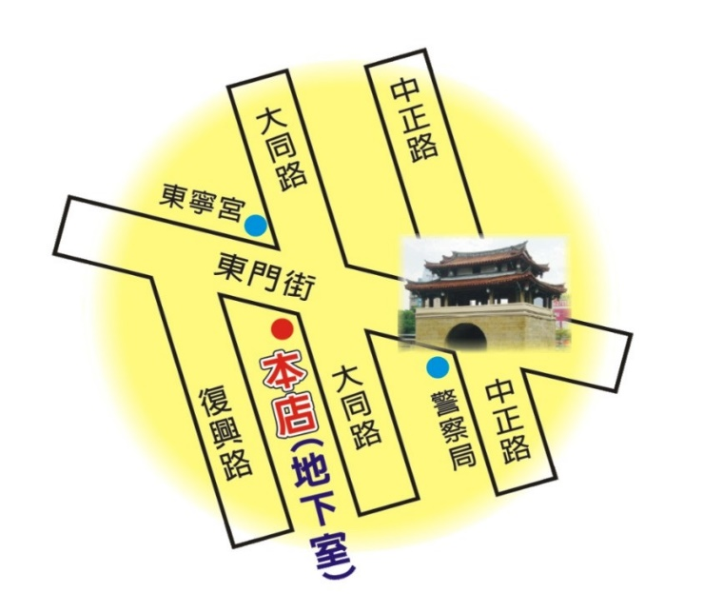
 | 廠 商 地 址:
 | 新竹體育用品公司
 | 君承服裝公司
 | 新竹市東門街109號地下一樓
 | (東寧宮對面地下室)
 | 03-5225439
 | 營業時間:週一~週五 10:00~20:00/週六 10:30~17:00
 | 8月1日~9月15日營業時間彈性調整 :
 | 週一~週六 10:00~21:00 / 週日 10:30~17:30

